Exercício 2
 | num | 5
 | fat | 1 | 1 * 2 = 2 | 2 * 3 = 6 | 6 * 4 = 24 | 24 * 5 = 120

 | Comandos |  |  | Código

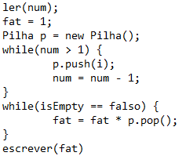
 | Push(5)
 | Push(4)
 | Push(3)
2 | Push(2)
3 | Pop(2)
4 | Pop(3)
5 | Pop(4)
 | Pop(5)
Pilha

